Toelichting kostenoverzicht
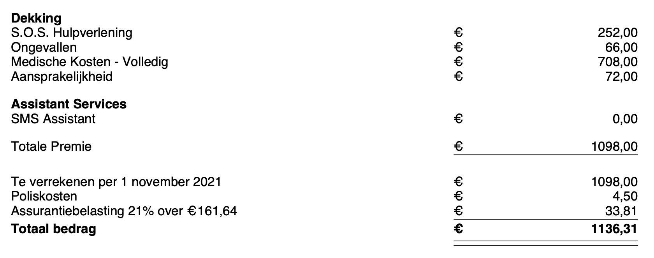
Begrote uitgaven fulltime leven in een camper | Onderstaand een indicatie van onze vaste en variabele kosten
 | We hebben tijdens onze reis zonnepanelen, een lithium ion accu , een ogo toilet, lpg installatie en hydraulische stelpoten laten plaatsen
 | Omdat dit zulke specifieke wensen zijn, hebben we deze kosten buiten beschouwing gelaten

Camper
Wegenbelasting | Bij ons € 80,= per maand. Ook al ben je niet in Nederland, wegenbelasting moet je blijven betalen. Ook bij uitschrijving uit BRP
Verzekering - Camper | Bij ons € 1016,=. We zijn allrisk verzekerd. De camper is nieuw gekocht en we hebben max. no-claim korting
Reserveren - Onderhoudsbeurt / APK | Bij ons € 600. Wij gaan deze kosten dit jaar voor de eerste keer maken. We hebben hiervoor een bedrag gereserveerd.

Abonnementen
Adobe | Bij ons € 129,50. Dit is een studententarief via Surfspot
F1-tv | Bij ons € 32,50 per jaar. Kosten zijn €65,00, maar we delen dit met een ander stel
GrowX community | Bij ons € 400,- per jaar. Community van gelijkgestemden. Leren alles over freedom mindset, lifestyle, online geld verdienen, etc
Netflix | Bij ons € 7,99 basic abonnement
Spotify 2 personen | Bij ons € 5,= voor 2 personen. Kosten zijn 14,99, maar we delen dit met z'n 6-en
Telefoon mobiel - 2abb - totaal 100mb | Bij ons € 41,= voor 2 personen. We hebben een Vodafone/Ziggo red together abonnement met een datapot van 200gb. Dit delen we met 4 personen
Website | Kosten voor domeinnaam, hosting en Elementor
Wim Hof | Bij ons €40,= per jaar voor de App
Overig
Verzekeringen/kosten
Bank/ceditacard kosten | Vul hier je kosten voor creditcard en overige bankkosten in

Verzekering - Aansprakelijkheid *) | Zit in Allianz Globetrotter verzekering
Verzekering - Reis *) | Is Allianz Globetrotter verzekering
Verzekering - Zorg *) | Wij hebben tijdens onze uitschrijving uit NL, geen zorgverzekeringkosten betaald.
Verzekering - Zorg (reserveren Eigen bijdrage) *) | Wij hebben voor 12 maanden een reisverzekering bij Allianz Globetrotter afgesloten, zie onderstaande afbeelding
Verzekering - Overig
Overig

Variabele kosten
Boodschappen | Ahankelijk van het land en van je wensen. Zwitserland is heel duur. Spanje en Portugal heel goedkoop.
Campings/camperplekken | We begroten 20 euro per nacht. Dat is ruim begroot, want je staat vaak gratis en op sommige campings is het wintertarief maar € 11 per nacht
Overige uitgaven | Alles wat geen boodschappen zijn
Tanken diesel/Adblue/gas/olie | Onze camper rijdt gemiddeld 1 op 9-10. Voor de kachel/warm water tanken wij LPG.
Tolwegen/pont/vignet | Afhankelijk van je route. Tol Nederland-Spanje en weer Spanje -Nederland ca € 175,=. Wij mijden deze wegen
Uitjes | Uit eten, museum, etc.
Verjaardagen | Het thuisfront niet vergeten!

*) Kosten voor2 personen, voor 12 maanden, met volledige zorgkostendekking zonder eigen risico

Uitleg invullen sheet
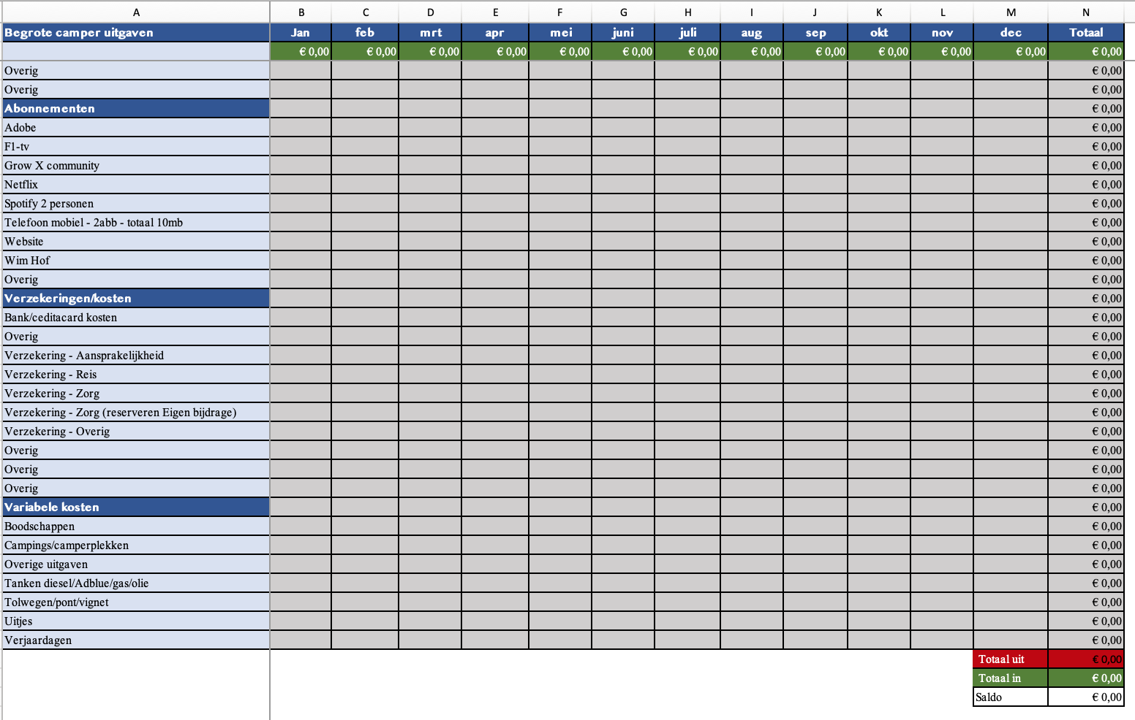
Stap 1 | De blauwe teksten in kolom A dienen als voorbeeld, pas ze naar je persoonlijke uitgaven aan.
Stap 2 | Vul vervolgens in het grijze gedeelte (kolom B tm M), per maand je uitgaven in het sheet. Heb je bijv maar 1 maand verzekeringskosten? Vul het hele bedrag alleen in die maand in
Stap 3 | Het sheet rekent in kolom N, het totaal per regel uit. Onderaan de sheet - in het rood - zie je het totaal van de uitgaven
Stap 4 | Deel het totaal van de uitgaven door 12. Je weet nu wat je, gemiddelde uigaven per maand zijn. Vul dit bedrag in de groene velden onder de maanden.
 | Er zit een optel-formule in kolom N - Als je deze kolom aanpast, dan vervalt de formule

